conditionla prob
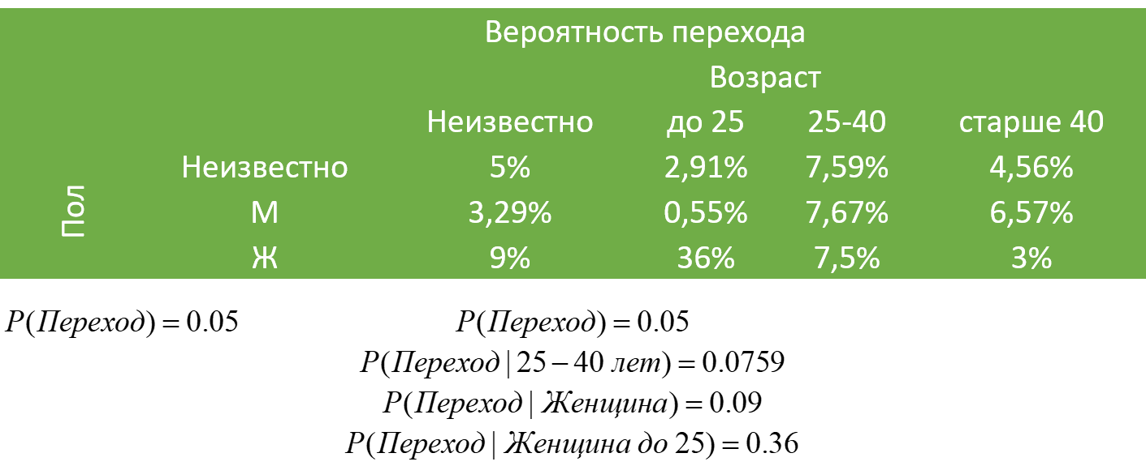
 |  |  | Мужчины |  |  |  |  |  |  |  | Женщины
 |  |  | 70% |  |  |  |  |  |  |  | 30%
 |  | <25 | 25-40 | >40 |  | <25 | 25-40 | >40 |  | <25 | 25-40 | >40
1 |  | 60% | 30% | 10% |  |  | общее разделение аудитории по возрасту |  |  | 10% | 60% | 30%
1 |  | 0.42 | 0.21 | 0.07 | % | 0.45 | 0.39 | 0.16 |  | 0.03 | 0.18 | 0.09

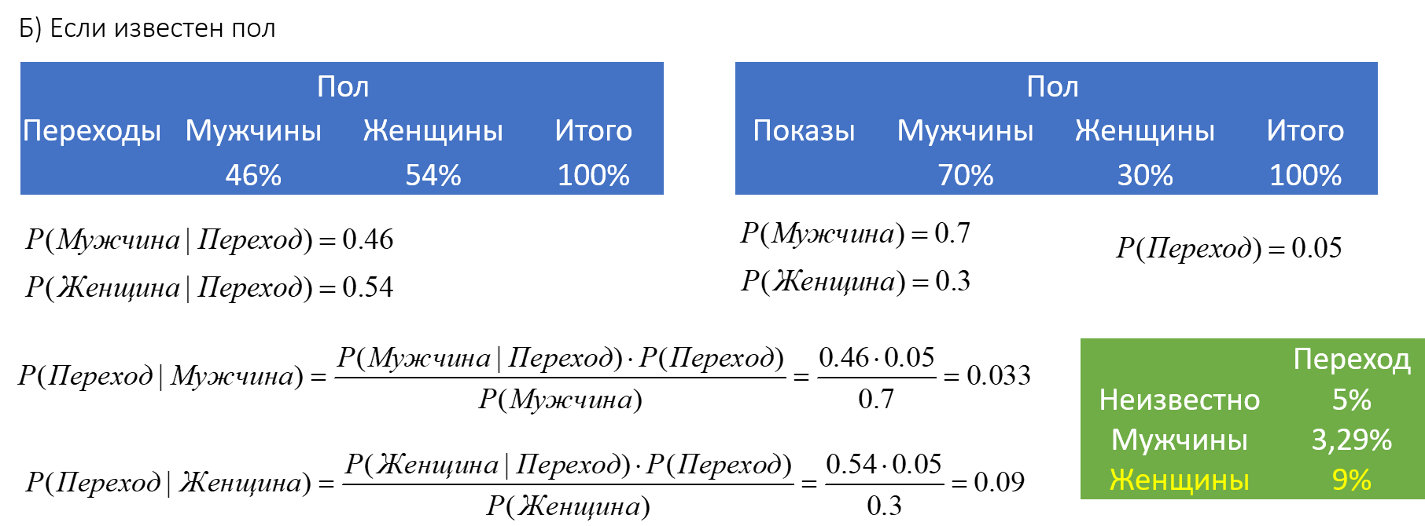
 |  |  | 0.46 |  |  | 0.05 |  |  |  |  | 0.54
 |  |  | 0.03 |  |  |  |  |  |  |  | 0.09
 |  | <25 | 25-40 | >40 |  |  |  |  |  | <25 | 25-40 | >40
 |  | 10% | 70% | 20% |  | <25 | 25-40 | >40 |  | 40% | 50% | 10%
 |  |  |  |  |  |  | переходящие
1 | 0.46 | 0.0460 | 0.3220 | 0.0920 | % | 0.26 | 0.59 | 0.15 | % | 0.2160 | 0.2700 | 0.0540 | 0.54
 | 0.0230 | 0.0023 | 0.0161 | 0.0046 | P | 0.0131 | 0.0296 | 0.0073 | P | 0.0108 | 0.0135 | 0.0027 | 0.0270

 |  | 0.00548 | 0.07667 | 0.06571 |  | 0.0291 | 0.0759 | 0.0456 |  | 0.3600 | 0.0750 | 0.0300

uniform
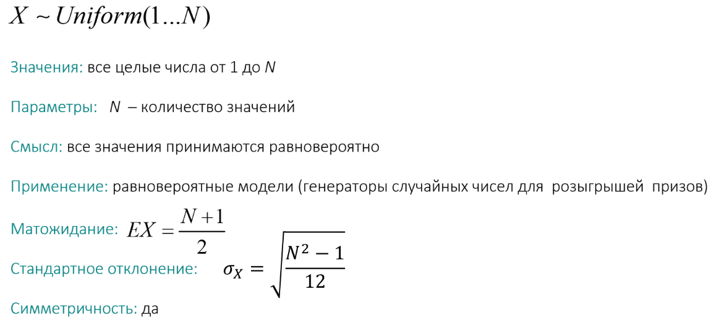

bernoulli
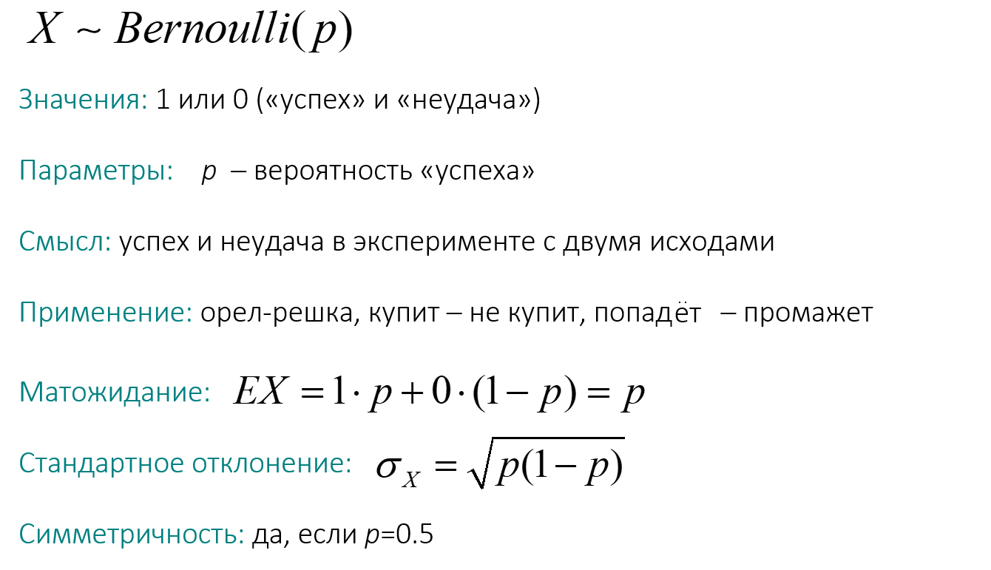
Вы стреляете по мишени. Вероятность набрать максимальное количество очков составляет \(7\)%. В этом случае вы выиграете плюшевого мишку стоимостью \(5 000\) рублей, а если наберете меньше максимума — ничего. Сколько рублей должен стоить билет, чтобы обеспечить \(fair\) \(game\)?

0 | 1
0.93 | 0.07

E(x)= | 0.07 | 350
Sd | 0.25514701644

binomial
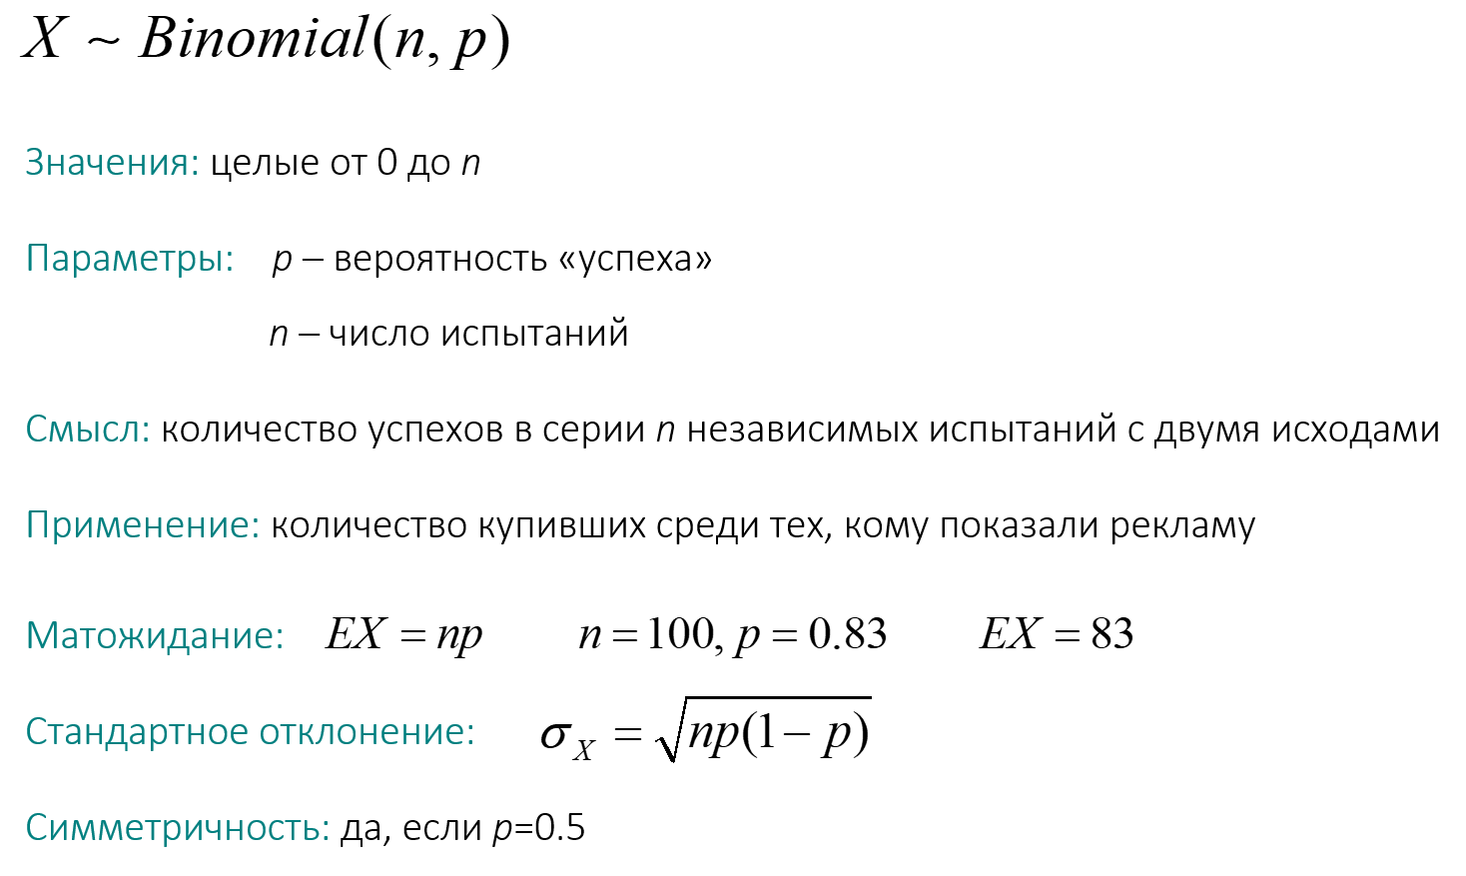
Вы купили \(85\) лотерейных билетов. У каждого вероятность выигрыша составляет \(0.001\). Каково ожидаемое количество выигрышных билетов?

p= | 0.001
n= | 85

E(x)= | 0.085

Sd= | 0.29140178448

Poisson
